fig1
1. Vols avec armes (armes à feu, armes blanches ou par destination) : cumul annuel

Champ : France métropolitaine.
Source : SSMSI, Base des crimes et délits enregistrés par la police et la gendarmerie.

 | Série brute
2008 | 14,800
2009 | 16,100
2010 | 15,700
2011 | 14,600
2012 | 13,600
2013 | 14,000
2014 | 11,500
2015 | 10,000
2016 | 8,800
2017 | 8,500
2018 | 7700

fig2
2. Vols avec armes : cumul trimestriel
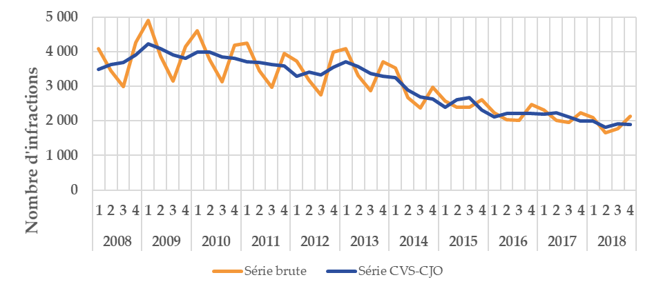

Champ : France métropolitaine.
Source : SSMSI, Base des crimes et délits enregistrés par la police et la gendarmerie.

 |  | Série brute | Série CVS-CJO
2008 | 1 | 4,087 | 3,487
 | 2 | 3,445 | 3,627
 | 3 | 2,984 | 3,690
 | 4 | 4,255 | 3,915
2009 | 1 | 4,899 | 4,222
 | 2 | 3,874 | 4,082
 | 3 | 3,157 | 3,909
 | 4 | 4,149 | 3,810
2010 | 1 | 4,599 | 3,984
 | 2 | 3,761 | 3,987
 | 3 | 3,124 | 3,840
 | 4 | 4,195 | 3,802
2011 | 1 | 4,248 | 3,715
 | 2 | 3,449 | 3,679
 | 3 | 2,978 | 3,621
 | 4 | 3,953 | 3,579
2012 | 1 | 3,729 | 3,295
 | 2 | 3,170 | 3,401
 | 3 | 2,757 | 3,333
 | 4 | 3,980 | 3,543
2013 | 1 | 4,094 | 3,705
 | 2 | 3,314 | 3,567
 | 3 | 2,875 | 3,372
 | 4 | 3,712 | 3,288
2014 | 1 | 3,521 | 3,247
 | 2 | 2,677 | 2,901
 | 3 | 2,364 | 2,696
 | 4 | 2,978 | 2,638
2015 | 1 | 2,564 | 2,403
 | 2 | 2,400 | 2,612
 | 3 | 2,387 | 2,677
 | 4 | 2,605 | 2,323
2016 | 1 | 2,232 | 2,110
 | 2 | 2,035 | 2,223
 | 3 | 2,023 | 2,222
 | 4 | 2,482 | 2,206
2017 | 1 | 2,313 | 2,198
 | 2 | 2,018 | 2,226
 | 3 | 1,959 | 2,124
 | 4 | 2,236 | 2,002
2018 | 1 | 2,103 | 1,998
 | 2 | 1,648 | 1,824
 | 3 | 1,777 | 1,915
 | 4 | 2,128 | 1,903

fig3
3. Nombre de vols avec armes pour 1 000 habitants par taille d’unité urbaine, enregistrés en 2018
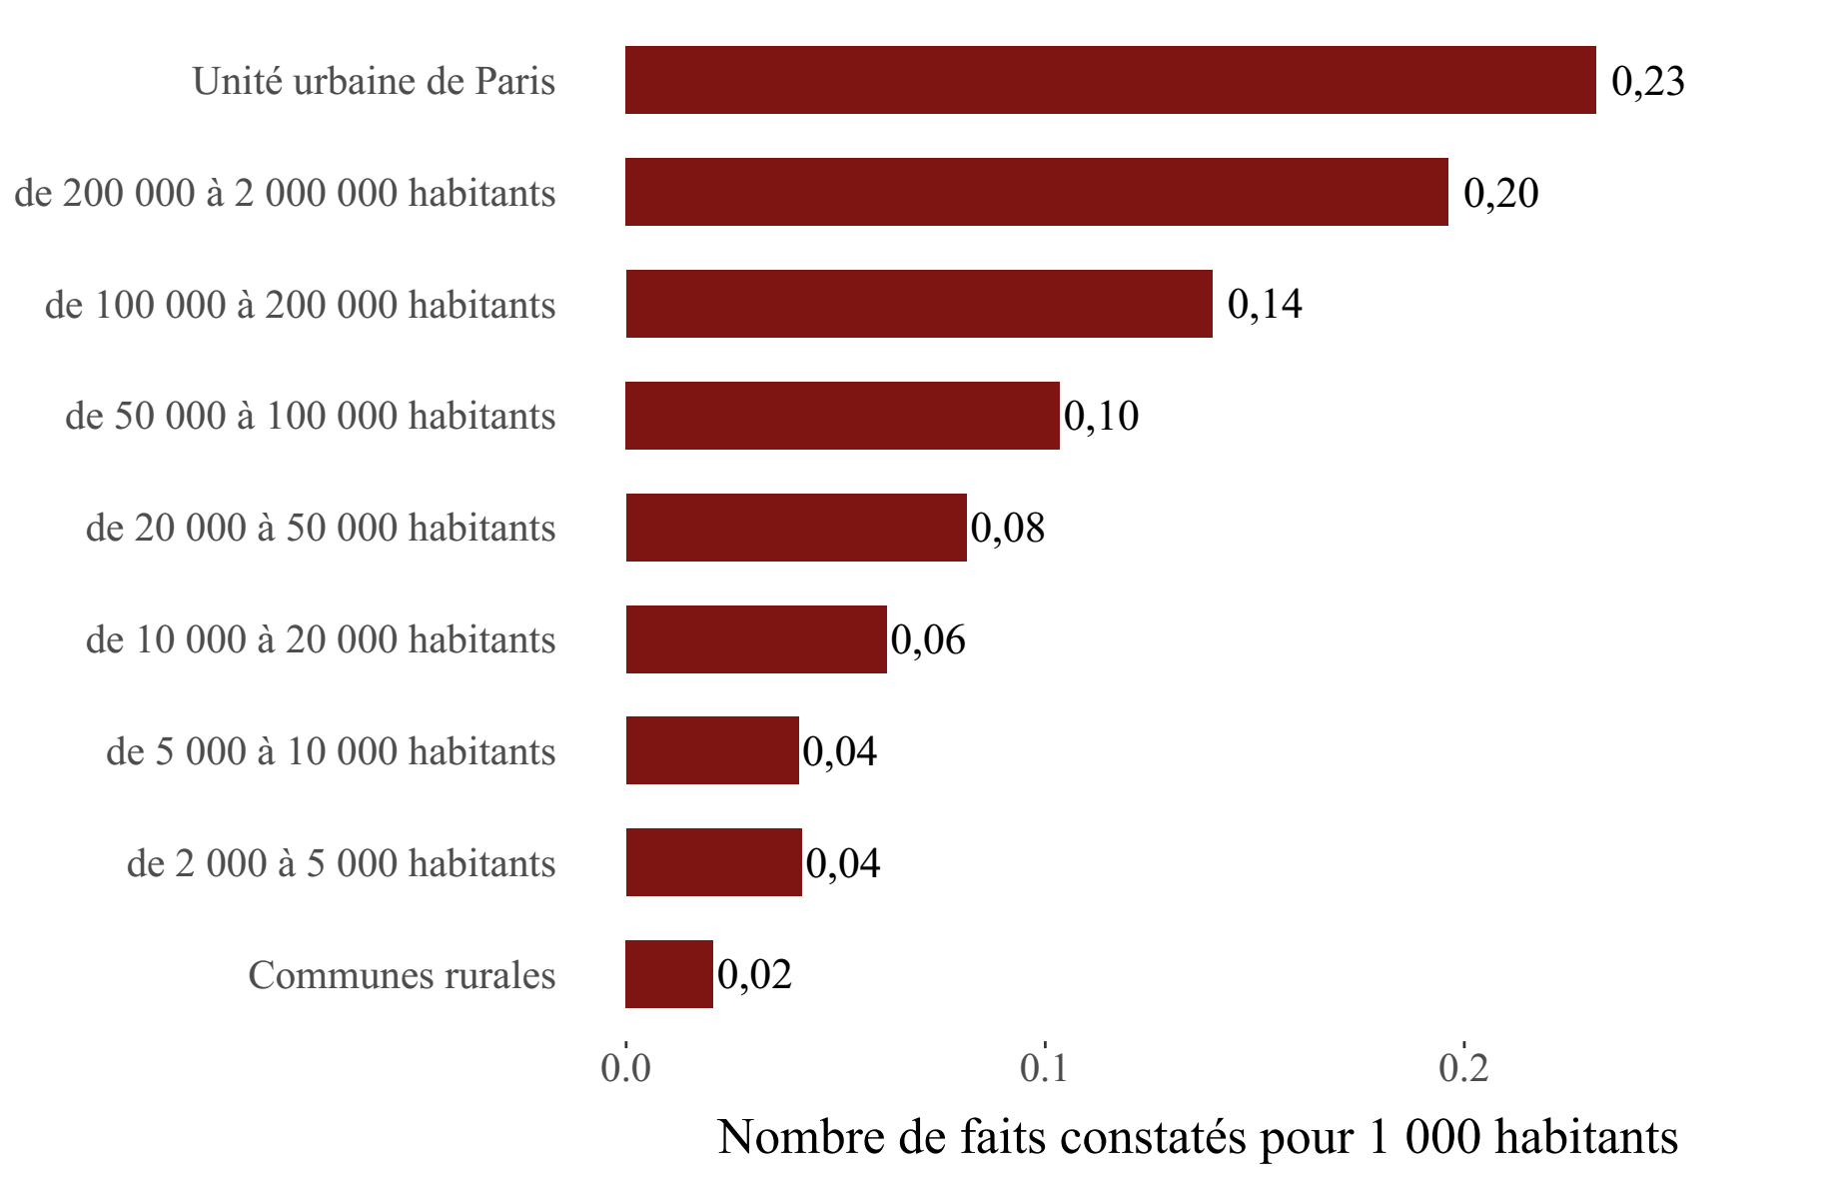

Champ : France métropolitaine.
Sources : SSMSI, Base des crimes et délits enregistrés par la police et la gendarmerie – Insee, recensement de la population.

Taille d'unité urbaine | Taux pour 1 000 habitants en 2018
Communes rurales | 0.02
de 2 000 à 5 000 habitants | 0.04
de 5 000 à 10 000 habitants | 0.04
de 10 000 à 20 000 habitants | 0.06
de 20 000 à 50 000 habitants | 0.08
de 50 000 à 100 000 habitants | 0.1
de 100 000 à 200 000 habitants | 0.14
de 200 000 à 2 000 000 habitants | 0.2
Unité urbaine de Paris | 0.23

fig5
5. Nombre de vols avec armes enregistrés pour 1 000 habitants par département en 2018
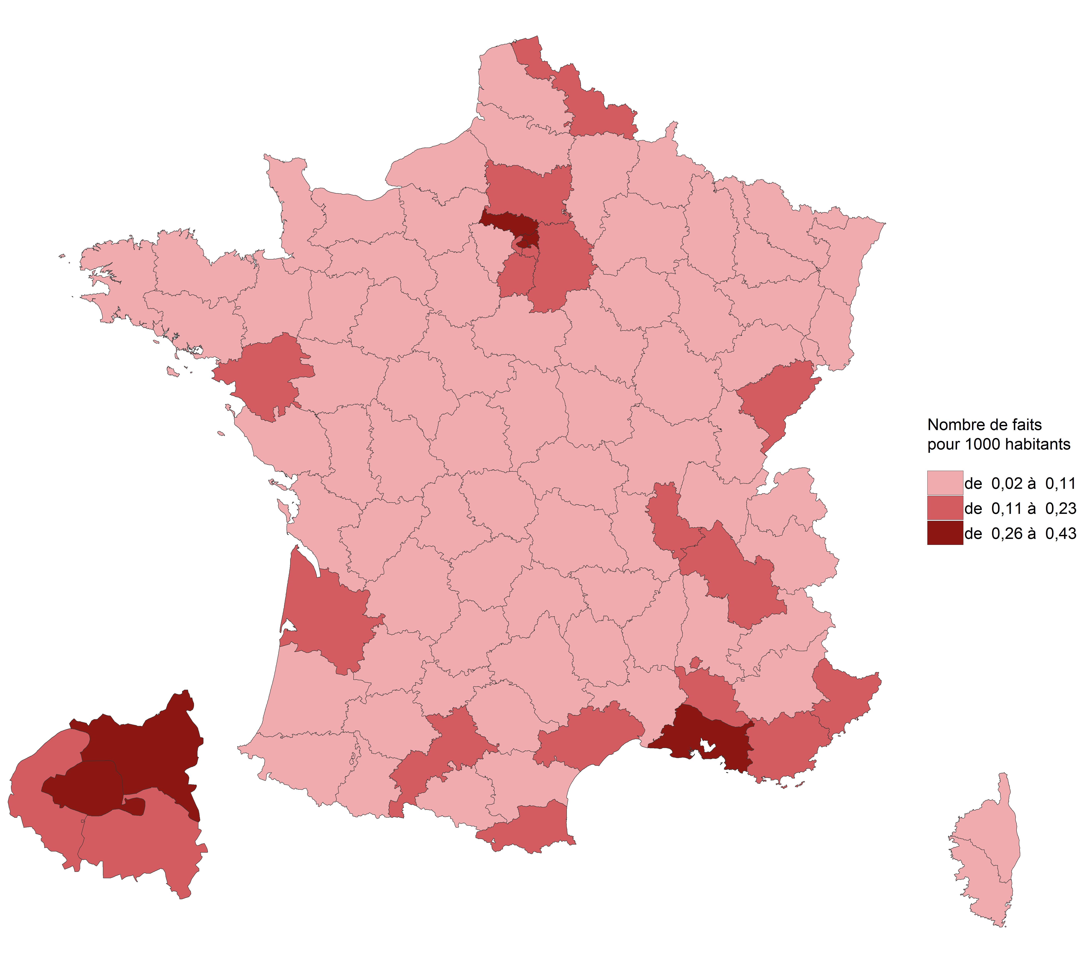

Champ : France métropolitaine.
Sources : SSMSI, Base des crimes et délits enregistrés par la police et la gendarmerie – Insee, recensement de la population.

Département | Taux pour 1 000 habitants en 2018
01 | 0.05
02 | 0.07
03 | 0.04
04 | 0.12
05 | 0.01
06 | 0.10
07 | 0.06
08 | 0.05
09 | 0.04
10 | 0.07
11 | 0.08
12 | 0.03
13 | 0.40
14 | 0.07
15 | 0.01
16 | 0.05
17 | 0.07
18 | 0.06
19 | 0.03
21 | 0.08
22 | 0.04
23 | 0.02
24 | 0.03
25 | 0.13
26 | 0.09
27 | 0.06
28 | 0.05
29 | 0.04
2A | 0.09
2B | 0.03
30 | 0.08
31 | 0.13
32 | 0.02
33 | 0.11
34 | 0.20
35 | 0.07
36 | 0.02
37 | 0.09
38 | 0.15
39 | 0.01
40 | 0.02
41 | 0.05
42 | 0.08
43 | 0.03
44 | 0.14
45 | 0.08
46 | 0.03
47 | 0.06
48 | 0.01
49 | 0.04
50 | 0.02
51 | 0.08
52 | 0.07
53 | 0.03
54 | 0.06
55 | 0.05
56 | 0.04
57 | 0.06
58 | 0.03
59 | 0.14
60 | 0.13
61 | 0.02
62 | 0.08
63 | 0.06
64 | 0.06
65 | 0.05
66 | 0.13
67 | 0.07
68 | 0.05
69 | 0.20
70 | 0.05
71 | 0.05
72 | 0.12
73 | 0.05
74 | 0.08
75 | 0.35
76 | 0.10
77 | 0.15
78 | 0.07
79 | 0.03
80 | 0.07
81 | 0.05
82 | 0.05
83 | 0.11
84 | 0.07
85 | 0.03
86 | 0.07
87 | 0.06
88 | 0.05
89 | 0.07
90 | 0.06
91 | 0.13
92 | 0.13
93 | 0.41
94 | 0.20
95 | 0.20

fig6
6. Part des individus victimes de vols avec armes, pour 1 000 habitants de même sexe et âge en 2018

Champ : France métropolitaine.
Note de lecture : Sur 1 000 hommes âgés de 18 ans, 0,6 ont été enregistrés par les forces de sécurité
comme victimes de vols avec armes en 2018.
Sources : SSMSI, Base des victimes de crimes et délits 2018, données provisoires ; Insee, estimations de
population (résultats provisoires à fin 2017).

 | Taux de victimation en ‰
AGE | Hommes | Femmes | Ensemble
5 | 0.0 | 0.0 | 0.0
6 | 0.0 | 0.0 | 0.0
7 | 0.0 | 0.0 | 0.0
8 | 0.0 | 0.0 | 0.0
9 | 0.0 | 0.0 | 0.0
10 | 0.0 | 0.0 | 0.0
11 | 0.0 | 0.0 | 0.0
12 | 0.0 | 0.0 | 0.0
13 | 0.1 | 0.0 | 0.1
14 | 0.2 | 0.0 | 0.1
15 | 0.4 | 0.1 | 0.2
16 | 0.5 | 0.0 | 0.3
17 | 0.4 | 0.1 | 0.3
18 | 0.6 | 0.1 | 0.4
19 | 0.6 | 0.1 | 0.4
20 | 0.6 | 0.2 | 0.4
21 | 0.5 | 0.2 | 0.4
22 | 0.5 | 0.2 | 0.3
23 | 0.5 | 0.1 | 0.3
24 | 0.5 | 0.2 | 0.3
25 | 0.5 | 0.2 | 0.3
26 | 0.4 | 0.1 | 0.2
27 | 0.4 | 0.1 | 0.3
28 | 0.3 | 0.1 | 0.2
29 | 0.3 | 0.1 | 0.2
30 | 0.3 | 0.1 | 0.2
31 | 0.3 | 0.1 | 0.2
32 | 0.4 | 0.1 | 0.2
33 | 0.3 | 0.1 | 0.2
34 | 0.3 | 0.1 | 0.2
35 | 0.2 | 0.1 | 0.2
36 | 0.2 | 0.1 | 0.1
37 | 0.3 | 0.1 | 0.2
38 | 0.2 | 0.1 | 0.1
39 | 0.2 | 0.1 | 0.1
40 | 0.2 | 0.1 | 0.1
41 | 0.2 | 0.1 | 0.1
42 | 0.2 | 0.1 | 0.1
43 | 0.1 | 0.1 | 0.1
44 | 0.2 | 0.1 | 0.1
45 | 0.1 | 0.1 | 0.1
46 | 0.2 | 0.1 | 0.1
47 | 0.1 | 0.1 | 0.1
48 | 0.2 | 0.1 | 0.1
49 | 0.2 | 0.1 | 0.1
50 | 0.1 | 0.1 | 0.1
51 | 0.1 | 0.1 | 0.1
52 | 0.1 | 0.1 | 0.1
53 | 0.1 | 0.1 | 0.1
54 | 0.1 | 0.1 | 0.1
55 | 0.1 | 0.1 | 0.1
56 | 0.1 | 0.1 | 0.1
57 | 0.1 | 0.1 | 0.1
58 | 0.1 | 0.1 | 0.1
59 | 0.1 | 0.1 | 0.1
60 | 0.1 | 0.0 | 0.1
61 | 0.1 | 0.1 | 0.1
62 | 0.1 | 0.1 | 0.1
63 | 0.1 | 0.0 | 0.0
64 | 0.1 | 0.1 | 0.1
65 | 0.1 | 0.0 | 0.0
66 | 0.1 | 0.0 | 0.0
67 | 0.0 | 0.0 | 0.0
68 | 0.0 | 0.0 | 0.0
69 | 0.0 | 0.0 | 0.0
70 | 0.0 | 0.0 | 0.0
71 | 0.0 | 0.0 | 0.0
72 | 0.0 | 0.1 | 0.0
73 | 0.0 | 0.0 | 0.0
74 | 0.1 | 0.0 | 0.0
75 | 0.0 | 0.0 | 0.0
76 | 0.0 | 0.0 | 0.0
77 | 0.0 | 0.0 | 0.0
78 | 0.0 | 0.0 | 0.0
79 | 0.0 | 0.0 | 0.0
80 | 0.0 | 0.0 | 0.0
81 | 0.1 | 0.0 | 0.0
82 | 0.1 | 0.0 | 0.0
83 | 0.0 | 0.0 | 0.0
84 | 0.0 | 0.1 | 0.1
85 | 0.0 | 0.0 | 0.0
86 | 0.0 | 0.0 | 0.0
87 | 0.0 | 0.0 | 0.0
88 | 0.0 | 0.0 | 0.0
89 | 0.0 | 0.0 | 0.0
90 | 0.0 | 0.0 | 0.0

fig8
8. Nationalité des personnes mises en cause pour des vols avec armes en 2018

Champ : France métropolitaine.
Note de lecture : 83 % des personnes mises en cause par la police ou la gendarmerie en 2018 pour des
vols avec armes ont une nationalité française.
Sources : SSMSI, Base des auteurs de crimes et délits 2018, données provisoires.

France | UE28 hors France | Europe hors UE28 | Afrique | Asie | Autre
83% | 2% | 1% | 11% | 2% | 0%

